Efec.Equival.
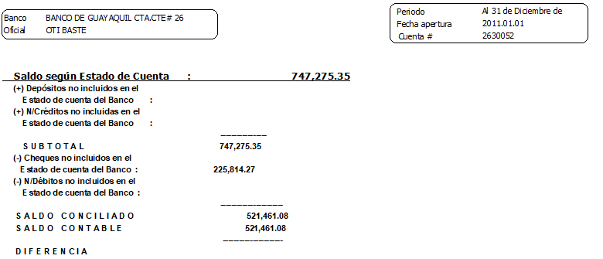
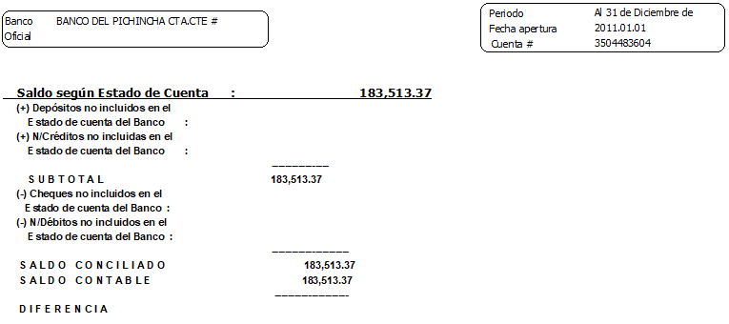
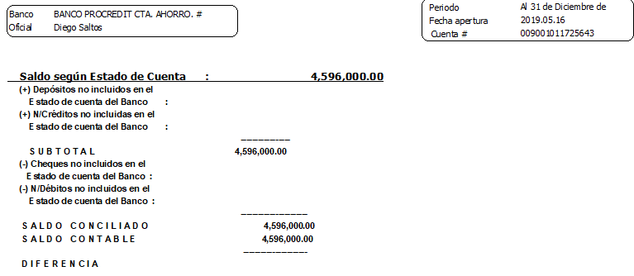
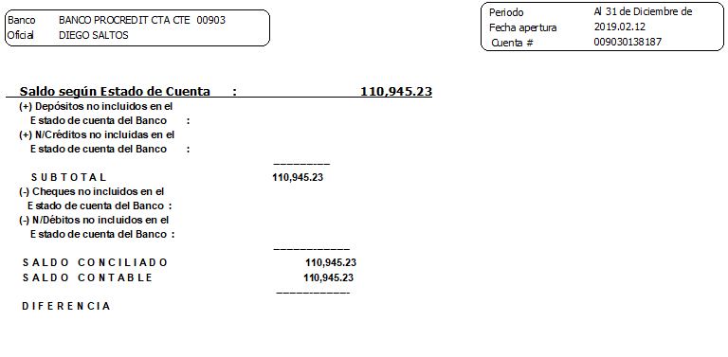
EFECTIVO Y EQUIVALENTE DE EFECTIVO

Cuenta Contable | Nombre de la Cuenta | Nombre Centro - Subcentro | Saldo | Saldo Est. Cta. | Ch. pendientes
101010101 | CAJA CHICA | - | $ 21,710.00
101010101001 | Caja Chica Administracion | - | $ 1,710.00
101010101006 | Caja Eventual | - | $ 20,000.00
1010102 | BANCOS | - | $ 5,417,584.54
101010201 | BANCOS NACIONALES | - | $ 5,417,584.54
101010201001 | Banco de Guayaquil cta cte 263005-2 | - | $ 521,461.08 | $ 747,275.35 | $ 225,814.27
101010201002 | Banco Pichincha cta cte. 3504483604 | - | $ 183,513.37 | $ 183,513.37 | $ 0.00
101010201004 | Banco del Pacifico cta. cte. 0007736517 | - | $ 5,664.86
101010201005 | Banco Procredit Cta. Cte 009030138187 | - | $ 110,945.23 | $ 110,945.23 | $ 0.00
101010201006 | Banco Procredit Cta. Ahorro 00901011725643 |  | $ 4,596,000.00 | $ 4,596,000.00 | $ 0.00
 | TOTAL EFECTIVO |  | $ 5,439,294.54 | $ 5,637,733.95 | $ 225,814.27 | Inicio

Seguros Prep.
SEGUROS PAGADOS POR ANTICIPADOS
AL 31 DE DICIEMBRE 2021
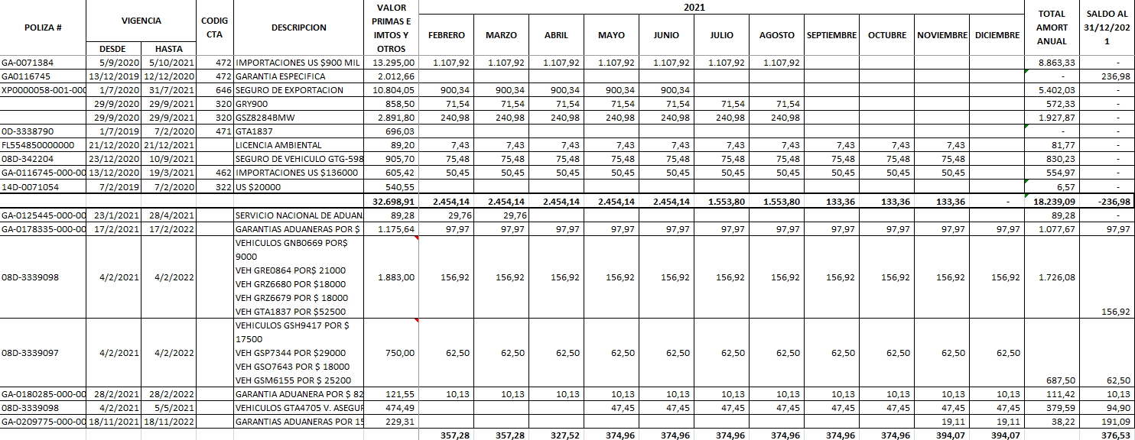

 | Volver a Inicio

No Depreciables
CONSTRUCCIONES Y MONTAJES
2017-04-25 | MAQUINAS IMPRESORA Heidelberg Speed master 102-zp SN 534528 102 KONIK Ing. de Bod. CO 178 IMP 135/2016 | Máquina no está en uso/ Probabilidades de venta | MONTAJE | $35,543.80
2017-09-05 | TRABAJOS TERRENOS DURAN | Preparación de terreno para construcción de planta | CONSTRUCCIONES EN CURSO | $415,796.27
2020-10-10 | MAQUINAS IMPRESORA Heidelberg Speed master 102-zp SN 534528 102 KONIK Ing. de Bod. CO 178 IMP 135/2016 |  |  | $32,793.38
2021-06-28 | TRABAJOS EN GRAFIMPAC 2 | CONSTRUCCION |  | $48,000.00
2021-07-31 | MAQUINA XL 75 |  |  | $1,510,726.25
2021-08-10 | AVANCE TRABAJOS DE CONSTRUCCION MEZANINE PLANTA 2 |  |  | $6,400.00
2021-12-22 | PRENSA DIGITAL HP INDIGO |  |  | $609,910.73
TOTAL |  |  |  | $2,659,170.43

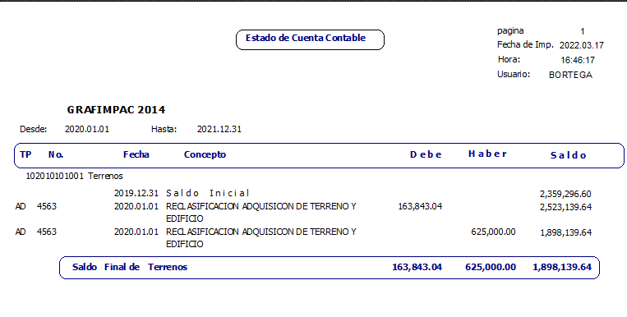

 |  |  |  |  | Total construcciones en curso y montajes | $2,659,170.43
 |  |  |  |  | (+)Total Terrenos | $1,898,139.64
 |  |  |  |  | (=)Total no Depreciables | $4,557,310.07

 |  |  |  | Volver a Inicio

